상품제안서
엔보우 모노미니 6인치 탁상용 선풍기 | 상품코드: F26283

 |  |  |  |  |  |  | 02-412-0044 | www.easy1.co.kr
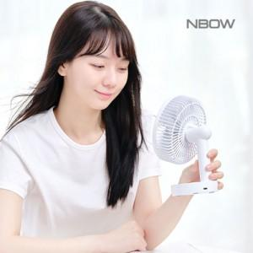

【상세/제작정보】 | ★ 덤증정(100+1) ★

【인쇄/포장옵션】 | 레이저, 풀칼라 / 포장지포장

【공급단가】 | 수량 | 100~ | 300~ | 500~ | 1,000~ | 3,000~
*VAT별도 | 단가 | 10,800원 | 10,620원 | 10,350원 | 10,160원 | 9,900원

【상품 URL】 | https://dev.easy1.co.kr:443/src/goods_detail.php?gdno=26283

